Лист1
lanista

ПРАЙС ЛИСТ:
Наименование: | Тип ткани | Состав | Плотность материала, г/см² | Размерный ряд |  | Картинка: | 1-9 | 10-49 | 50-249 | 250-499 | 500-999 | от 1000
Трусы боксеры мужские | Кулирка | Хлопок - 100% | 120 | S (46), M (48), L (50), XL (52), XXL (54)
Трусы боксеры мужские | Кулирка | Хлопок - 100% | 120 | S (46), M (48), L (50), XL (52), XXL (54)
Майка классическая мужская | Кулирка | Хлопок - 100% | 120 | S (46), M (48), L (50), XL (52), XXL (54) |  |  | 95.00 р. | 85.00 р. | 80.00 р. | 75.00 р. | 70.00 р. | Дооворная
Майка мужская | Кулирка | Хлопок - 100% | 140 | S (46), M (48), L (50), XL (52), XXL (54) |  |  | 120.00 р. | 100.00 р. | 95.00 р. | 90.00 р. | 85.00 р. | Дооворная
Майка мужская | Кулирка | Хлопок - 100% | 140 | S (46), M (48), L (50), XL (52), XXL (54) |  | 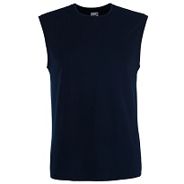 | 120.00 р. | 100.00 р. | 95.00 р. | 90.00 р. | 85.00 р. | Дооворная
Майка женская | Кулирка | Хлопок - 100% | 140 | S (42), M (44), L (46), XL (48) |  | 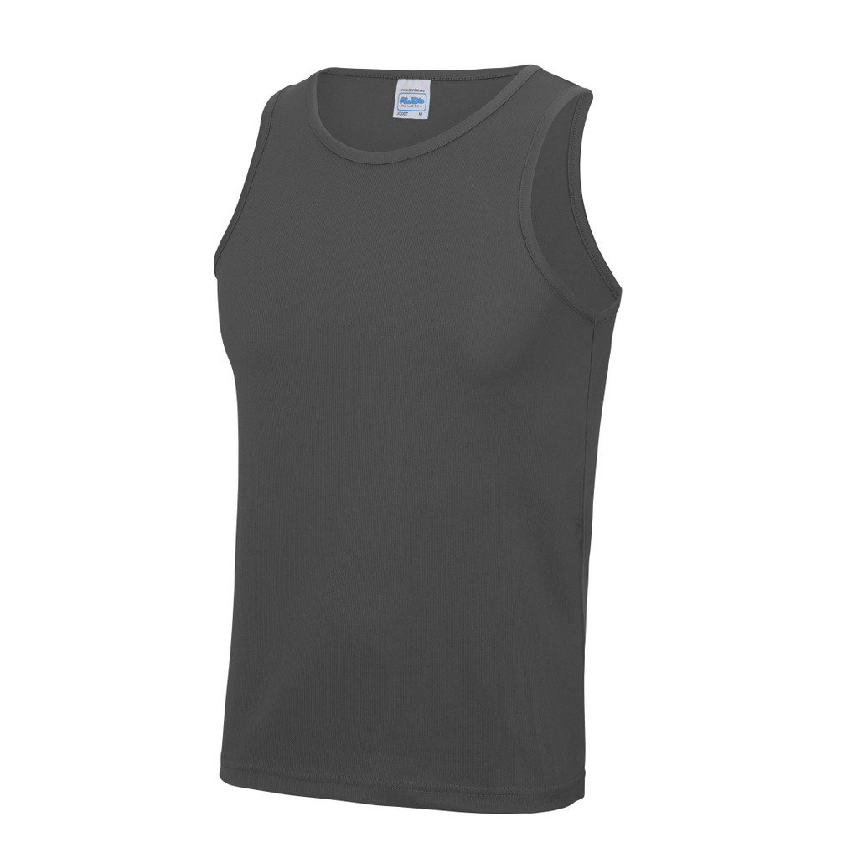 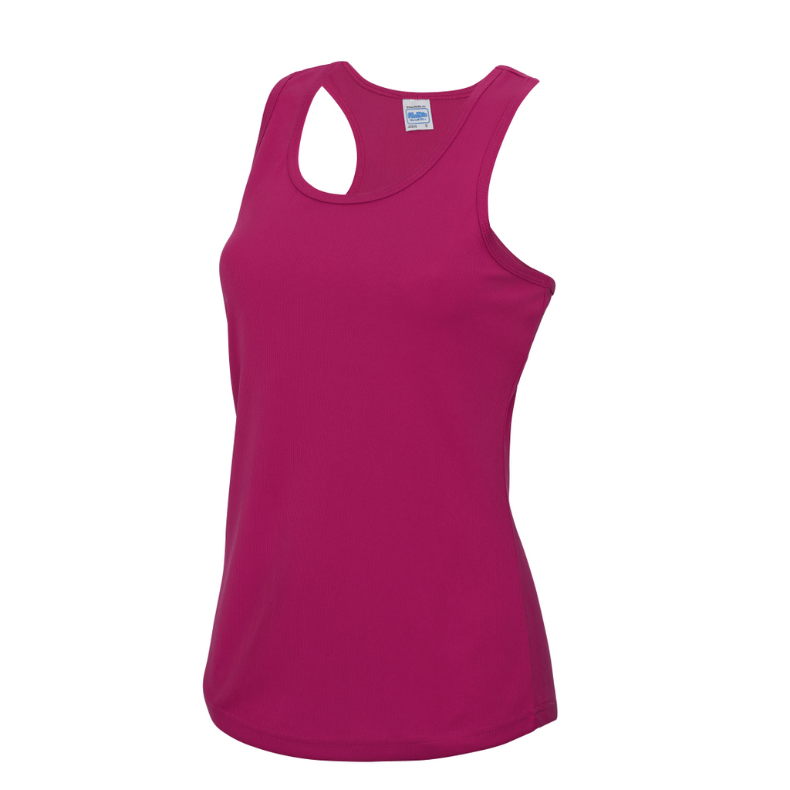 | 120.00 р. | 100.00 р. | 95.00 р. | 90.00 р. | 85.00 р. | Дооворная
Майка женская | Кулирка | Хлопок - 100% | 140 | S (42), M (44), L (46), XL (48) |  | 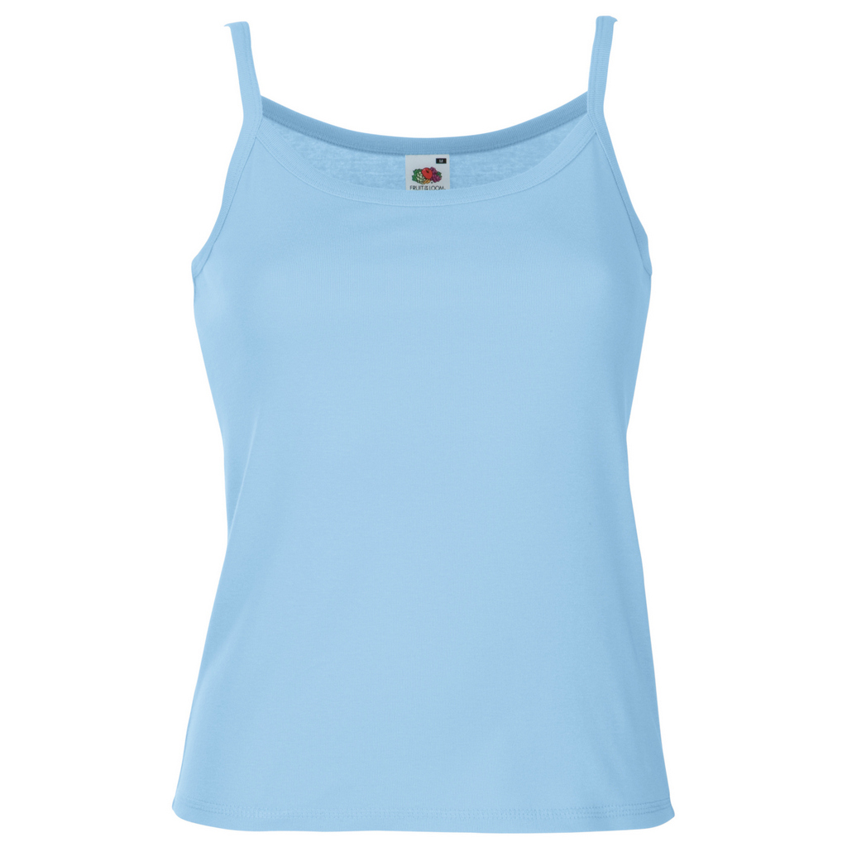 | 120.00 р. | 100.00 р. | 95.00 р. | 90.00 р. | 85.00 р. | Дооворная
Майка женская | Кулирка | Хлопок - 95%, Лайкра - 5% | 170 | S (42), M (44), L (46), XL (48) |  | 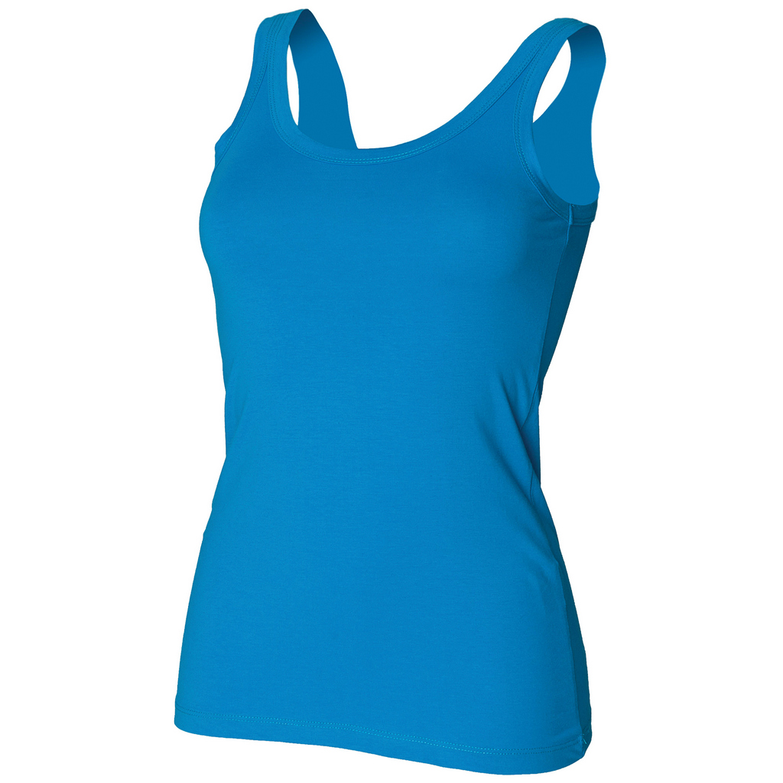 | 140.00 р. | 120.00 р. | 110.00 р. | 105.00 р. | 100.00 р. | Дооворная
Футболка мужская | Кулирка | Хлопок - 100% | 150 | S (46), M (48), L (50), XL (52), XXL (54), XXXL (56) |  | 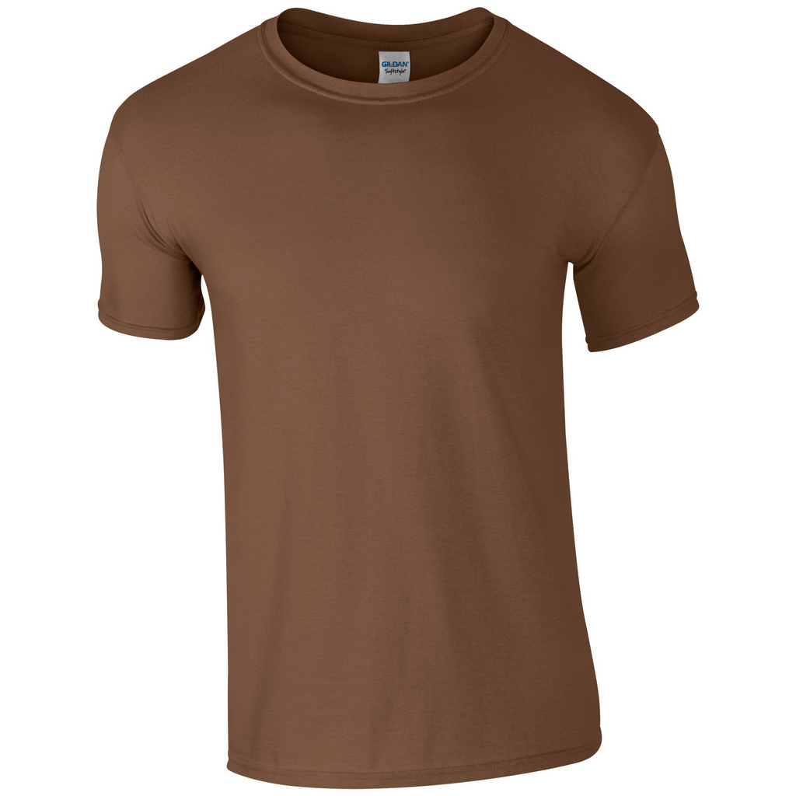 | 140.00 р. | 120.00 р. | 110.00 р. | 105.00 р. | 100.00 р. | Дооворная
Футболка мужская | Кулирка | Хлопок - 100% | 150 | S (46), M (48), L (50), XL (52), XXL (54), XXXL (56) |  | 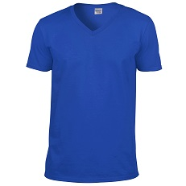 | 140.00 р. | 120.00 р. | 110.00 р. | 105.00 р. | 100.00 р. | Дооворная
Футболка мужская | Кулирка | Хлопок - 100% | 150 | S (46), M (48), L (50), XL (52), XXL (54), XXXL (56) |  | 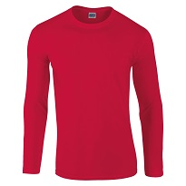 | 170.00 р. | 150.00 р. | 140.00 р. | 135.00 р. | 130.00 р. | Дооворная
Футболка мужская | Кулирка | Хлопок - 100% | 150 | S (46), M (48), L (50), XL (52), XXL (54), XXXL (56) |  | 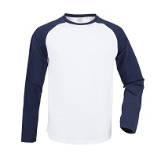 | 190.00 р. | 170.00 р. | 160.00 р. | 155.00 р. | 150.00 р. | Дооворная
Футболка женская | Кулирка | Хлопок - 100% | 150 | S (42), M (44), L (46), XL (48), XXL (50) |  | 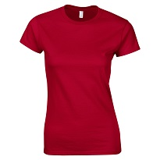 | 140.00 р. | 120.00 р. | 110.00 р. | 105.00 р. | 100.00 р. | Дооворная
Футболка женская | Кулирка | Хлопок - 100% | 150 | S (42), M (44), L (46), XL (48), XXL (50) |  | 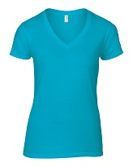 | 140.00 р. | 120.00 р. | 110.00 р. | 105.00 р. | 100.00 р. | Дооворная
Футболка женская | Кулирка | Хлопок - 100% | 150 | S (42), M (44), L (46), XL (48), XXL (50) |  | 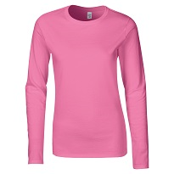 | 170.00 р. | 150.00 р. | 140.00 р. | 135.00 р. | 130.00 р. | Дооворная
Футболка женская | Кулирка | Хлопок - 100% | 150 | S (42), M (44), L (46), XL (48), XXL (50) |  | 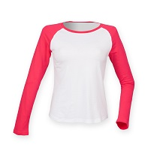 | 190.00 р. | 170.00 р. | 160.00 р. | 155.00 р. | 150.00 р. | Дооворная
Поло мужское | Пике | Хлопок - 100% | 180 | S (46), M (48), L (50), XL (52), XXL (54) |  | 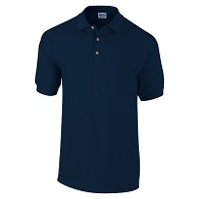 | 250.00 р. | 220.00 р. | 210.00 р. | 200.00 р. | 190.00 р. | Дооворная
Поло мужское | Пике | Хлопок - 100% | 180 | S (46), M (48), L (50), XL (52), XXL (54), XXXL (56) |  | 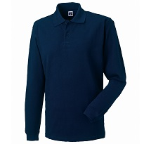 | 300.00 р. | 270.00 р. | 260.00 р. | 250.00 р. | 240.00 р. | Дооворная
Поло женское | Пике | Хлопок - 100% | 180 | S (42), M (44), L (46), XL (48), XXL (50) |  |  | 250.00 р. | 220.00 р. | 210.00 р. | 200.00 р. | 190.00 р. | Дооворная
Поло женское | Пике | Хлопок - 100% | 180 | S (42), M (44), L (46), XL (48), XXL (50) |  | 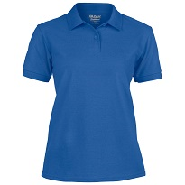 | 250.00 р. | 220.00 р. | 210.00 р. | 200.00 р. | 190.00 р. | Дооворная
Свитшот мужской | Футер с начесом/ без начеса | Хлопок - 100% | 240 | S (46), M (48), L (50), XL (52), XXL (54), XXXL (56) |  | 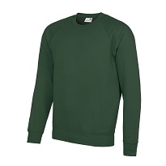 | 400.00 р. | 360.00 р. | 340.00 р. | 330.00 р. | 320.00 р. | Дооворная
Свитшот мужской | Футер с начесом/ без начеса | Хлопок - 100% | 320 | S (46), M (48), L (50), XL (52), XXL (54), XXXL (56) |  |  | 500.00 р. | 450.00 р. | 420.00 р. | 400.00 р. | 380.00 р. | Дооворная
Свитшот женский | Футер с начесом/ без начеса, 2-хнитка | Хлопок - 100% | 240 | S (42), M (44), L (46), XL (48), XXL (50) |  | 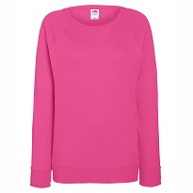 | 400.00 р. | 360.00 р. | 340.00 р. | 330.00 р. | 320.00 р. | Дооворная
Свитшот женский | Футер с начесом/ без начеса, 3-хнитка | Хлопок - 100% | 320 | S (42), M (44), L (46), XL (48), XXL (50) |  |  | 500.00 р. | 450.00 р. | 420.00 р. | 400.00 р. | 380.00 р. | Дооворная
Толстовка мужская | Футер с начесом/ без начеса, 2-хнитка | Хлопок - 100% | 240 | S (46), M (48), L (50), XL (52) |  | 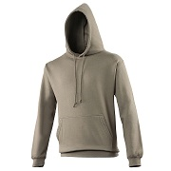 | 450.00 р. | 410.00 р. | 390.00 р. | 380.00 р. | 370.00 р. | Дооворная
Толстовка мужская | Футер с начесом/ без начеса, 3-хнитка | Хлопок - 100% | 320 | S (46), M (48), L (50), XL (52) |  |  | 550.00 р. | 500.00 р. | 470.00 р. | 450.00 р. | 430.00 р. | Дооворная
Толстовка мужская | Футер с начесом/ без начеса, 2-хнитка | Хлопок - 100% | 240 | S (46), M (48), L (50), XL (52) |  | 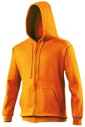 | 500.00 р. | 450.00 р. | 420.00 р. | 400.00 р. | 380.00 р. | Дооворная
Толстовка мужская | Футер с начесом/ без начеса, 3-хнитка | Хлопок - 100% | 320 | S (46), M (48), L (50), XL (52) |  |  | 600.00 р. | 550.00 р. | 520.00 р. | 500.00 р. | 480.00 р. | Дооворная
Толстовка мужская | Футер с начесом/ без начеса, 2-хнитка | Хлопок - 100% | 240 | S (46), M (48), L (50), XL (52) |  |  | 450.00 р. | 410.00 р. | 390.00 р. | 380.00 р. | 370.00 р. | Дооворная
Толстовка мужская | Футер с начесом/ без начеса, 3-хнитка | Хлопок - 100% | 320 | S (46), M (48), L (50), XL (52) |  |  | 550.00 р. | 500.00 р. | 470.00 р. | 450.00 р. | 430.00 р. | Дооворная
Толстовка женская | Футер с начесом/ без начеса, 2-хнитка | Хлопок - 100% | 240 | S (42), M (44), L (46), XL (48) |  |  | 450.00 р. | 410.00 р. | 390.00 р. | 380.00 р. | 370.00 р. | Дооворная
Толстовка женская | Футер с начесом/ без начеса, 3-хнитка | Хлопок - 100% | 320 | S (42), M (44), L (46), XL (48) |  |  | 550.00 р. | 500.00 р. | 470.00 р. | 450.00 р. | 430.00 р. | Дооворная
Толстовка женская | Футер с начесом/ без начеса, 2-хнитка | Хлопок - 100% | 240 | S (42), M (44), L (46), XL (48) |  |  | 500.00 р. | 450.00 р. | 420.00 р. | 400.00 р. | 380.00 р. | Дооворная
Толстовка женская | Футер с начесом/ без начеса, 3-хнитка | Хлопок - 100% | 320 | S (42), M (44), L (46), XL (48) | 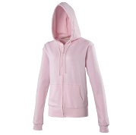 |  | 600.00 р. | 550.00 р. | 520.00 р. | 500.00 р. | 480.00 р. | Дооворная
1 | 2 | 3 | 4 | 5 | 6 | 7 | 8 | 9 | 10 | 11 | 12 | 13 | 14 | 15 | 16 | 17
 |   |  |  |  |  |  |  |   |  |  |  |  |  |  |  | 
белый | васильковый | красный | желтый | оранжевый | т.зеленый | черный | бирюзовый | т.синий | салатовый | зеленый | т.серый | серый | фиолетовый | фуксия | св.розовый | голубой

